Foglio1
RISCALDAMETO RINFRESCAMENTO AMBIENTI |  |  |  |  | Faq.2501.2
CON POMPA DI CALORE NEL SISTEMA DEI
CONDOTTI MICROFORATI

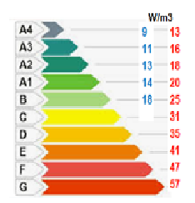
1.-Riscaldamento dell'edificio per una permenenza operativa permanente:
Classe energetica | Cl.E. | F
Dispersione termica | Wh/m3 | 47
Altezza ambienti | m | 4.50
lunghezza | m | 21.80
larghezza | m | 19.80
volume ambiente | m3 | 1942.38
Potenzialità richiesta P.C. dal calc / commerc. | kW | 91.29 | 100

2.-Riscaldamento dell'edificio ad aria con salto termico predefinito per convezione
Altezza ambienti | m | 4.50
lunghezza | m | 21.80
larghezza | m | 19.80
volume ambiente | m3 | 1942
ricambio aria ambiente | n° | 1.50
Volumetria / h da riscaldare | m3/h | 2914
Salto termico aria da riscaldare | ∆T °C | 15
Densità dell'aria | kg/m3 | 1.18
Calore specifico dell'aria | kJ/kg°C | 1.01
Potenza termica | kWh | 52.2
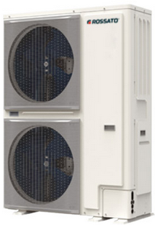
3.- Gruppo energetico P.C.
P.C. Produttore | ROSSATO
Potenxza termica | kWh | 52.2
P.C. commerciale | kW | 26 | 26T
Potenzialità richiesta P.C. commerc. | N° | 2
Potenza termica P.C totale commerc. | kW | 52
Portata acqua cad. P.C. | L/s | 1.25
 | L/h | 9000
Diametro attacco cad P.C | Di | 40.0 | 1"1/4
Contenuto acqua impianto richiesto cad P.C. | min. L | 200

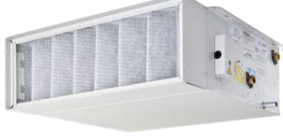
4.-Ventilconvettore a soffitto
Produttore | ROSSATO
Tipo | a soffitto canalizzabile
Potenzialità richiesta | kW | 52
Macchine | N° | 2
Potenzialità richiesta cad macchina cad macchina | kW | 26
Portata termica cad macchina | m3/h | 1457 |  |  |  | Plenum
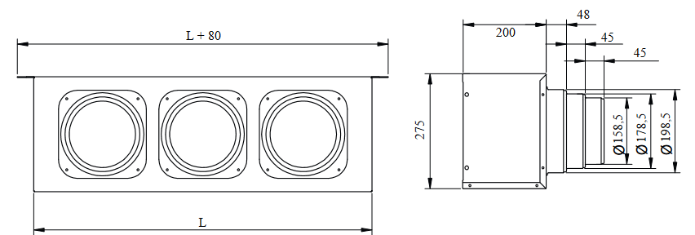
Modello ventilconvettore | cod. | UM1200
Potenza commerciale ventivconvettore (cad.) | kW | 37.6
Numero apparecchiature | N° | 2
Portata aria max / min cad. | m3/h | 2900 | 1625
Portata acqua cad | L/h | 3236
Atacco idrico | mm | 20.00 | 3/4"F
Contenuto acqua cad. | L | 3.8

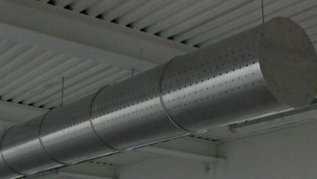
5.- Condotti microforati circolari
Produttore | AIRCART
Portata termica complessiva max / min | m3/h | 5800 | 3250
condotti | n° | 4

Portata condotto L1 max / min | m3/h | 1450 | 812.5
Lunghezza complettiva cad condotto | m | 10
Velocità dell'aria nel condotto | m/s | 7
superficie del condotto microforato | m2 | 0.06
diametro del condotto microforato | m | 0.27 | 30

Portata condotto L2 max / min | m3/h | 725 | 406.3 | L2 L1
Lunghezza complettiva cad condotto | m | 10
Velocità dell'aria nel condotto | m/s | 7
superficie del condotto microforato | m2 | 0.03
diametro del condotto microforato | m | 0.19 | 20
 |  |  |  | FOGLIO 2

Foglio2
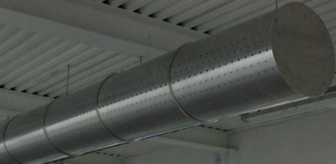
5.- Serbatoio inerziale
P.C | N° | 2
Contenuto acqua P.C | L/cad | 6
Ventilconvettori | N° | 2
 | L/cad | 6
L400
Contenuto acqua ciquito di distribuzione | Di | 40 | 1"1/2
Lunghezza tubazione ( and+ rit.) | m | 35
Continuto acqua | L/m | 1.296
Contenuto acqua impianto totale | L | 69.36
Contenuto acqua richiesto dalle P.C | Q=L | 416
Boile inerziale | L | 346.6 | 400

